Sheet1
OOD |  |  |  |  | １１.プログラム機能設計書 |  |  |  |  |  |  |  |  |  |  |  |  |  |  |  |  |  |  |  |  |  |  | 4/13
システム名： 旅行斡旋システム |  |  |  |  |  |  |  |  |  | 機能名： 検索結果表示（機能ID:003） |  |  |  |  |  |  |  |  |  |  |  |  |  | 作成日： 2013/11/15 |  |  |  | 作成者： 菊池太亮

 | 【１－１．概要説明】
 |  |  | ・当社が企画したプランを一覧で、5つずつページに分けて表示する。
 |  |  | ・初期表示では、評価の高い順に登録されたプランを表示する。
 |  |  | ・詳細ボタンを押下すると、プラン詳細画面へ遷移する。

 | 【１－２．画面レイアウト定義】
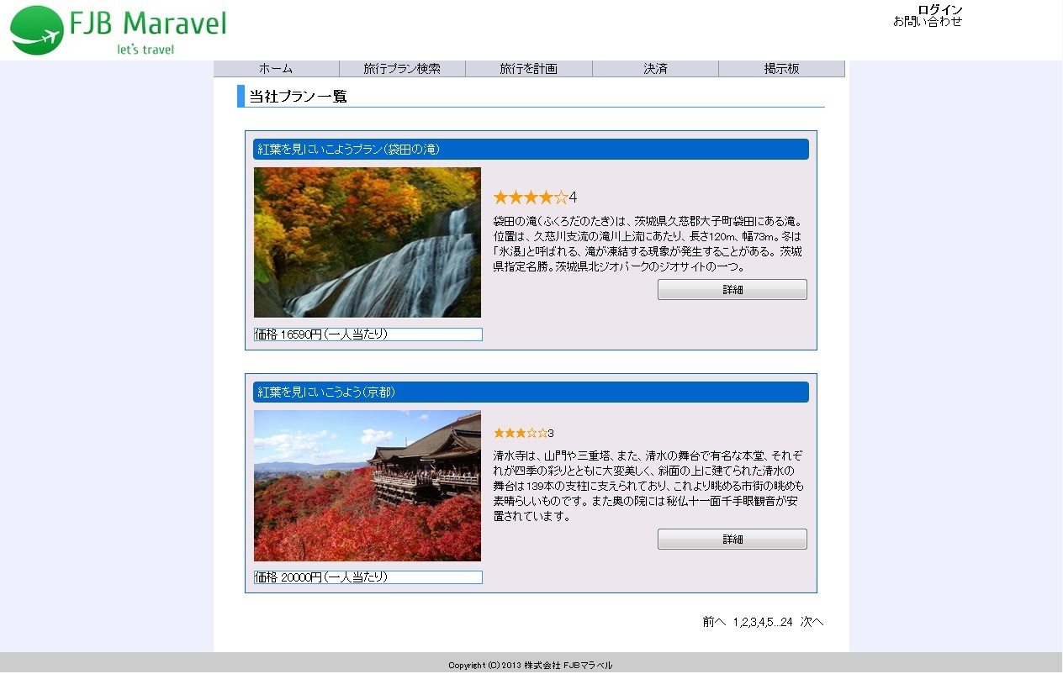

共通メニュー
（共通メニューのプログラム機能設計書参照）

(1)

(2)

(3)

(4)
(5)

(6)

以下３件省略
(7)

 | 【１－３．画面項目定義】
 |  | 番号 | 項目名 |  |  |  | 項目名（英字） | 属性 |  | 型 |  | 桁数 (Byte) | I/O | 必須チェック | 入力制限 |  |  |  | 表示形式 （編集仕様） | DBアクセス | 対応テーブルカラム |  | 詳細
 |  |  |  |  |  |  |  |  |  |  |  |  |  |  | かな | カタカナ | 英字 | 数値
 |  | (1) | プラン名 |  |  |  | planName | text |  | String |  | - | O | - | - | - | - | - | - | (1) | プラン表.プラン名 |  | プラン名を出力する。
 |  | (2) | プラン評価 |  |  |  | planHyouka | text |  | String |  | - | O | - | - | - | - | - | - | (1) | コメント表.評価 |  | お客さんがつけた評価を5つ星で出力する。
 |  | (3) | 観光地紹介文 |  |  |  | kankouShyoukai | text |  | String |  | - | O | - | - | - | - | - | - | (1) | プラン表.コメント |  | 観光地の紹介文を出力する。
 |  | (4) | 詳細ボタン |  |  |  | syousaiButton | button |  | String |  | - | O | - | - | - | - | - | - | - | - |  | プラン詳細画面へ画面を遷移する。
 |  | (5) | 観光先画像 |  |  |  | kankouUrl | text |  | String |  | - | O | - | - | - | - | - | - | (1) | プラン表.イメージ画像URL |  | 観光地の画像を出力する。
 |  | (6) | 総料金 |  |  |  | souRyokin | text |  | String |  | - | O | - | - | - | - | ○ | - | (1) | プラン表.デフォルト料金 |  | 交通費（往復）、宿泊費の合計を出力する。
 |  | (7) | ページ変更ボタン |  |  |  | pageHenkouButton | button |  |  |  | - | O | - | - | - | - | - | - | - | - |  | ページが6つ以上ある場合に5つずつ1ページに分けて前のページ、次のページ、ページ番号から応じたページへ画面を遷移する。

２０位以上ランクアップ、
前々日のランクなし
２０位以上ランクダウン
同ランク
ランクアップ
ランクダウン
 | 【１－４．入力パラメータ】
 |  | № | ID |  |  | 名称 |  |  | 説明
 |  | 1 | kensakuKey |  |  | 検索キーワード |  |  | 前画面からキーワードを受け取り、その結果を表示するときにしようする。

 | 【１－５．イベント詳細定義】
 |  |  |  |  |  |  |  |  |  |  |  |  |  |  |  |  |  |  |  |  |  | ＰＴ実施結果記入欄
 |  | № | イベント／条件 |  |  |  |  | サーバ処理内容 |  |  |  |  |  |  |  |  |  |  |  |  |  | 実施日 |  |  | 結果 | 実施日 | 結果 | 実施日 | 結果
 |  | 1 | 自画面表示時 |  |  |  |  | 【表示処理】
 |  |  |  |  |  |  |  |  | １．画面の表示
 |  |  |  |  |  |  |  |  | ２．初期状態で最新のプランを表示する。
 |  |  |  |  |  |  |  |  | ３．プラン移動数を生成する。

 |  | 2 | 詳細ボタン押下時 |  |  |  |  | 【画面遷移】
 |  |  |  |  |  |  |  |  | ①URL
 |  |  |  |  |  |  |  |  |  |  | /SyousaiServlet
 |  |  |  |  |  |  |  |  | ②遷移先
 |  |  |  |  |  |  |  |  |  |  | 004(プラン詳細画面)
 |  |  |  |  |  |  |  |  | ③パラメータ
 |  |  |  |  |  |  |  |  |  |  | プラン詳細画面の、画面設計書のインタフェースを参照。

 |  | 3 | プラン一覧移動ボタン(前へ・次へ)押下時 |  |  |  |  | 【画面遷移】
 |  |  |  |  |  |  |  |  | ①URL
 |  |  |  |  |  |  |  |  |  |  | /KensakuKekkaServlet
 |  |  |  |  |  |  |  |  | ②遷移先
 |  |  |  |  |  |  |  |  |  |  | 003（検索結果画面)
 |  |  |  |  |  |  |  |  | ③パラメータ
 |  |  |  |  |  |  |  |  |  |  | 検索結果画面の、画面設計書のインタフェースを参照。

 | 【１－６．DBアクセス】
 |  | （１） | 検索結果表示
 |  |  | 取得カラム名
 |  |  |  | プラン表.プラン名
 |  |  |  | コメント表.評価
 |  |  |  | プラン表.コメント
 |  |  |  | プラン表.イメージ画像URL
 |  |  |  | プラン表.デフォルト料金
 |  |  | 対象テーブル名
 |  |  |  | プラン表.コメント表
 |  |  | 検索条件
 |  |  |  | プラン表.キーワード

